lo trinh App
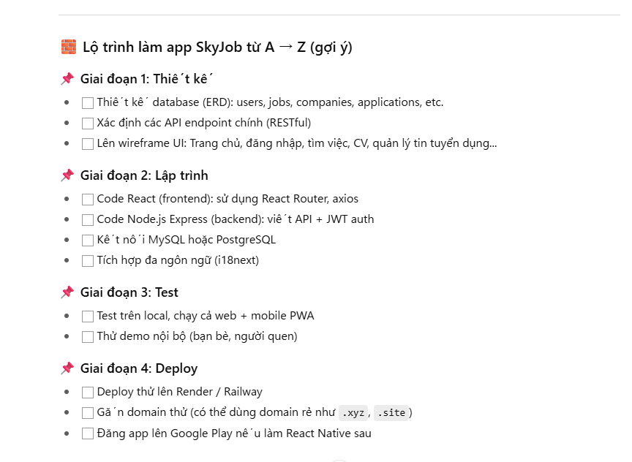

thiet ke trang Admin
🧱 Danh sách 16 nhóm bảng (nhớ lại từ trước):

Dưới đây là ví dụ các nhóm bảng mà bạn đã từng thiết kế (nếu có chỉnh khác thì bạn bổ sung nhé):

1. users – Ứng viên

2. companies – Nhà tuyển dụng

3. jobs – Tin tuyển dụng

4. job_applications – Đơn ứng tuyển
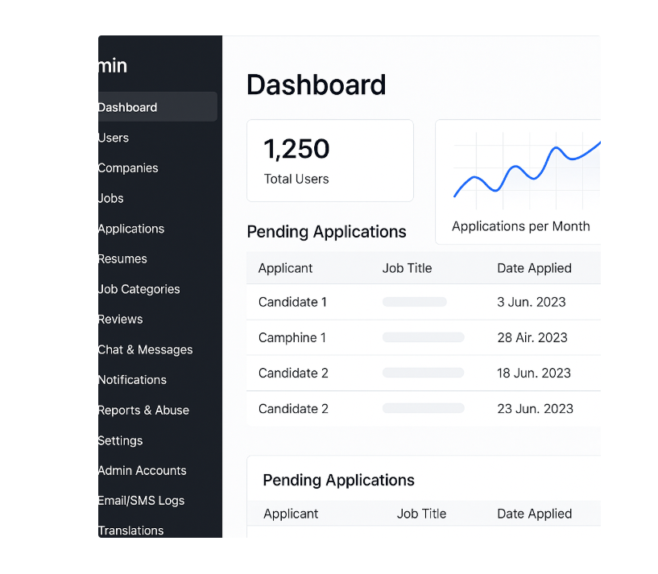
5. resumes – Hồ sơ ứng viên

6. job_categories – Danh mục công việc

7. user_reviews – Đánh giá ứng viên

8. company_reviews – Đánh giá công ty

9. chat_threads / chat_messages – Hệ thống chat

10. notifications – Thông báo hệ thống

11. admin_users – Tài khoản quản trị viên

12. email_logs / sms_logs – Lịch sử gửi email/SMS

13. translations – Đa ngôn ngữ hệ thống

14. reports / flags – Báo cáo sai phạm

15. article / article_categories – Tin tức blog / kiến thức

16. external_integrations / settings – API, cấu hình hệ thống

✅ Dựa vào đó, mình đề xuất giao diện Admin như sau:

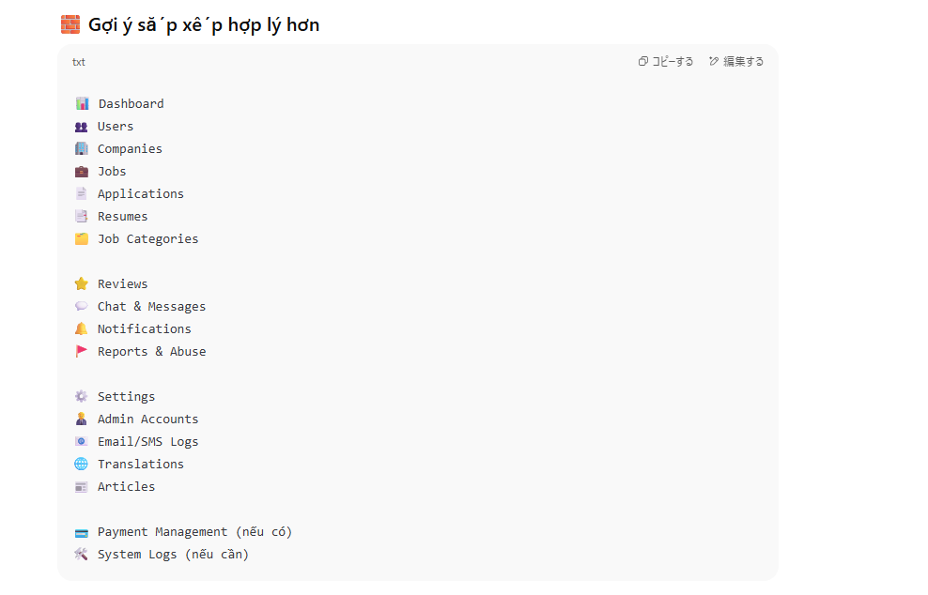
📁 Sidebar Admin Menu (chia theo nhóm chức năng)

mathematica
コピーする編集する
📊 Dashboard
👤 Users
🏢 Companies
💼 Jobs
📄 Applications
📁 Resumes
📂 Job Categories
⭐ Reviews
💬 Chat & Messages
🔔 Notifications
🧑‍💼 Admin Accounts
📧 Email/SMS Logs
🌍 Translations
🚩 Reports & Abuse
📰 Articles
⚙️ Settings

🖼️ Mỗi mục sẽ gồm:

✅ 1. Dashboard

Tổng số người dùng

Tổng số job

Biểu đồ ứng tuyển theo tháng

Đơn đang chờ duyệt

Công ty mới đăng ký

✅ 2. Quản lý Users

ID, Họ tên, Email, Trình độ tiếng Nhật, Trạng thái

Xem hồ sơ, đơn ứng tuyển

Khóa tài khoản, gắn tag nội bộ

Export CSV

✅ 3. Quản lý Companies

Tên công ty, ngành nghề, email người đại diện

Số job đã đăng

Trạng thái xác minh

Gửi cảnh báo

✅ 4. Quản lý Jobs

Tiêu đề, công ty, lương, thời hạn

Trạng thái (Đang active / Chờ duyệt / Hết hạn)

Tự động ẩn khi hết hạn

Gắn nhãn nổi bật

✅ 5. Quản lý Applications

Ứng viên → Tin tuyển dụng

Trạng thái: Mới, Đã duyệt, Đã từ chối

Gửi email phản hồi

✅ 6–16: Mỗi menu còn lại tương tự sẽ có giao diện bảng dữ liệu (DataTable), bộ lọc, tìm kiếm, phân trang, và modal chi tiết.

✨ Bonus: Chức năng nâng cao

🔐 Phân quyền Admin theo vai trò: Super Admin, CSKH, Mod

🌍 Đa ngôn ngữ (JA / VN / EN)

📊 Analytics: lượt truy cập, job hot, công ty nổi bật

🧾 Export báo cáo PDF / CSV

📥 Import hồ sơ từ CSV / Excel

